Overview
Commercial Think Peripherals

 | Workplace

 | Good |  |  |  | Better |  |  |  |  | Best

 | Audio | Video | Input | Case | Audio |  | Video | Input | Case | Audio | Video | Input | Case

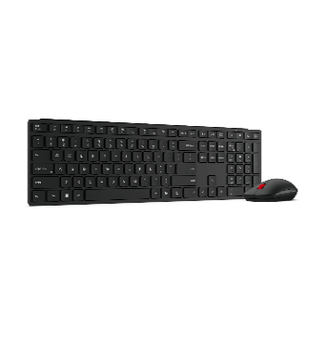

 | 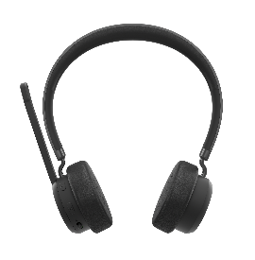 | 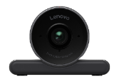 | 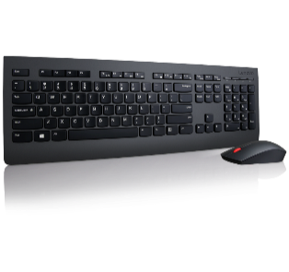 | 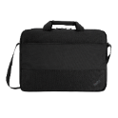 | 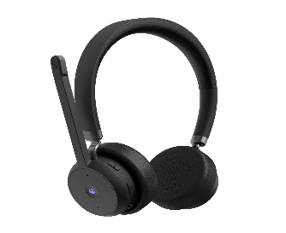 |  | 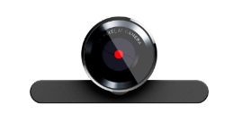 | 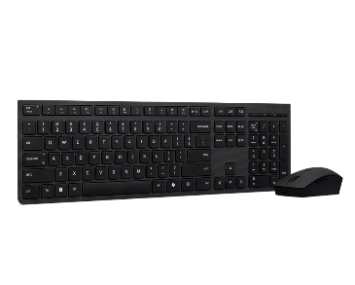 |  | 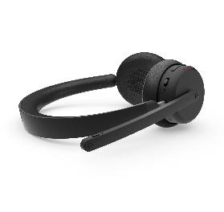 | 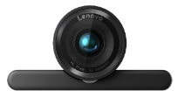 |  | 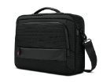

 | Fighter SKU |  |  |  | X9 Accessory

 | Audio | Power Adapter | Input | Case | Audio |  | Power Adapter | Input | Case

 | 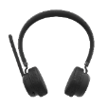 | 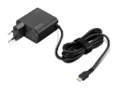 | 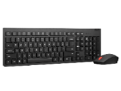 |  | 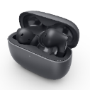 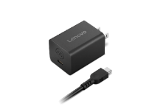 |  |  | 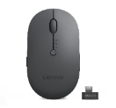 | 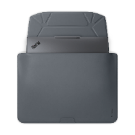

 |  |  | Input |  |  |  | GaN Dock |  | Case

 |  |  | 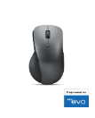 |  |  | 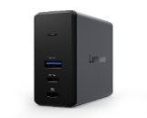 |  |  | 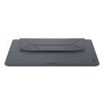

Audio Portfolio
»
»
 | Headsets » |  |  |  |  |  |  |  |  |  |  | In-Ear » |  |  | Optional Sound »
 | Best | Best | Better | Good
Options Portfolio | 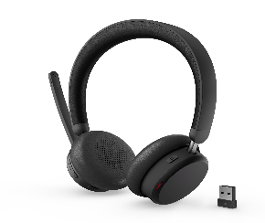 |  |  | 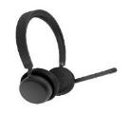 | 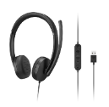 |  |  |  |  |  |  |  |  | 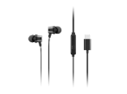 | 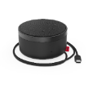 | 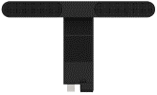 | 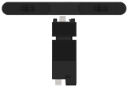
Familie | Lenovo Dual-Mode Wireless ANC Headset 6550 (USB-A, Teams) | Lenovo Dual-Mode Wireless ANC Headset 6550 (USB-C, Teams) | Lenovo Wireless VoIP Headset (Teams) | Lenovo Wireless Stereo Headset | Lenovo USB-A Wired Stereo Headset Gen2 | Lenovo 100 Mono USB Headset | Lenovo Essential Stereo Analog Headset | Lenovo Wired VoIP Headset (Teams) | Lenovo Wired VoIP Headset (UC / Zoom) | Lenovo Wired ANC Headset Gen2 (UC / Zoom) | Lenovo Wired ANC Headset Gen2 (Teams) | Lenovo TWS ANC Earbuds (X9 Edition) | Lenovo Analog In-Ear Headphone Gen II (3.5mm) | Lenovo USB-C Wired In-Ear Headphones (with inline control) | Lenovo Go Wired Speakerphone (USB-C & MS Teams) | ThinkVision MS30 Monitor Soundbar | ThinkVision MS30 (S) Monitor Soundbar
Partnummer | 4XD1S19777 | 4XD1S19778 | 4XD1M80020 | 4XD1Q30302 | 4XD1P83425 | 4XD1B61617 | 4XD0K25030 | 4XD1M45626 | 4XD1M39028 | 4XD1M39029 | 4XD1M45627 | 4XD1R31390 | 4XD1J77352 | 4XD1J77351 | 4XD1C82055 | 4XD1J05151 | 4XD1K97400
Datenblatt | Datenblatt | Datenblatt | Datenblatt (Teams) | Datenblatt | Datenblatt | Datenblatt | Datenblatt | Datenblatt (Teams) | Datenblatt (UC) | Datenblatt (Teams) | Datenblatt (UC) | Datenblatt | Datenblatt | Datenblatt | Datenblatt | Datenblatt | Datenblatt
UVP (exkl. USt.) | 169.00 € | 169.00 € | 45.00 € | 45.00 € | 45.00 € | 45.00 € | 45.00 € | 45.00 € | 45.00 € | 45.00 € | 45.00 € | 45.00 € | 45.00 € | 45.00 € | 45.00 € | 45.00 € | 45.00 €
Connectivity (Audio Input) | Bluetooth 5.3 USB digital audio | Bluetooth 5.3 USB digital audio | Interface Bluetooth® 5.3 with USB-A Bluetooth® audio receiver Dual Bluetooth® Connectivity Connect to Two Bluetooth® devices at the same time Paired Bluetooth Devices Saved 8 Bluetooth® devices saved, ready for auto reconnect | Dual Bluetooth® Connectivity Bluetooth® 5.3 Connect to two Bluetooth® Devices at the Same Time 8 Bluetooth® Devices Saved | USB-A Plug-and-Play | USB 2.0 Typ A | Analog (3.5mm) | Kabelgebundes USB-C USB-C-zu-A-Konverter | Kabelgebundes USB-C USB-C-zu-A-Konverter | Kabelgebundes USB-C USB-C-zu-A-Konverter | Kabelgebundes USB-C USB-C-zu-A-Konverter |  | Analog (3.5mm) | USB-C | USB-C, USB-A | USB-A Display Connectivity siehe Camera MC60 | USB-A Display Connectivity siehe Camera MC60(S)
Microphone Type | unidirectional microphone x1 omnidirectional microphones x 4 | unidirectional microphone x1 omnidirectional microphones x 4 | ENC | ENC | ENC |  | Omnidirectional |  |  |  |  | Noise Cancellation |  |  | 2 x omnidirektionale Mikrofone
Sensitivity | 115+/-2.5dB | 115+/-2.5dB | 109 ± 2,5 dB | 109 dB @ 1 mW, 1 kHz | 116 dB @ 1 mW, 1 kHz | 116+/-3 dB bei 1 kHz/0,179 V | 98 ± 3 dB / 1 mW @ 1 kHz | 86 dB SPL bei 1 mW – 1 kHz | 86 dB SPL bei 1 mW – 1 kHz | 86 dB SPL bei 1 mW – 1 kHz | 86 dB SPL bei 1 mW – 1 kHz |  | 110 dB | 110 dB | 85 dB @1 w/0,5 m | 85 dB @1 w/0,5 m | 85 dB @1 w/0,5 m
Cable Length/Type | 1.3 m | 1.3 m | 1.3 m USB-C Cable for Charging | 1.3 m USB-C Cable for Charging | From headset to control box: 90 cm From control box to USB-A: 100 cm | 1,8 m | 1,2 m | 1785 mm | 1785 mm | 1785 mm | 1785 mm |  | 1,2 m | 1,2 m | 790 mm, USB-C | Kabellos | Kabellos
Impedance | 32 Ohm | 32 Ohm | 32 Ohm | 32 Ohm | 32 Ohm | 32 Ohm | 32 Ohm | 2200 Ohm | 2200 Ohm | 2200 Ohm | 2200 Ohm | 16 Ohm | 32 Ohm | 32 Ohm | 4 Ohm | 4 Ohm | 4 Ohm
Frequency Range | 20 Hz - 20 kHz | 20 Hz - 20 kHz | 20 Hz – 20 kHz | 20 Hz - 20 kHz | 20Hz - 20kHz | 20~20 KHz | 20 ~ 20 kHz | 20 ~ 20 kHz | 20 ~ 20 kHz | 20 ~ 20 kHz | 20 ~ 20 kHz | 20–20000 Hz | 100 ~ 20 kHz | 100 ~ 20 kHz | 140 Hz–20 kHz | 140 Hz–20 kHz | 140 Hz–20 kHz
What’s in the Box | Headset x 1 USB-A Bluetooth Audio Receiver x 1 USB-C to USB-C cable x 1 Soft Pouch x 1 Warranty Poster x 1 Setup Poster x 1 Safety Flyer x 1 | Headset x 1 USB-C Bluetooth Audio Receiver x 1 USB-C to USB-C cable x 1 Soft Pouch x 1 Warranty Poster x 1 Setup Poster x 1 Safety Flyer x 1 | Headset with USB-A Audio Receiver 1.3 m USB-C to USB-C Cable Warranty Document Quick Start Manual | Headset 1.3 m USB-C to USB-C Cable Warranty Document Quick Start Manual | Headset Warranty Document Quick Start Manual | Lenovo 100 USB-Headset, mono Garantiekarte | Lenovo Headset Garantiekarte | Lenovo Wired VoIP-Headset USB-C-auf-USB-A-Konverter Reisetasche Garantiedokument Handbuch für den Schnelleinstieg | Lenovo Wired VoIP-Headset USB-C-auf-USB-A-Konverter Reisetasche Garantiedokument Handbuch für den Schnelleinstieg | Lenovo Wired ANC-Headset Gen 2 USB-C-auf-USB-A-Konverter Reisetasche Garantiedokument Handbuch für den Schnelleinstieg | Lenovo Wired ANC-Headset Gen 2 USB-C-auf-USB-A-Konverter Reisetasche Garantiedokument Handbuch für den Schnelleinstieg | Pair of Earbuds Charging Case Additional Pairs of Eartips in XS/S/L | Kopfhörer Zwei zusätzliche Ohrstöpsel in Größe L/S Garantieunterlagen Setup-/Installationsanleitung. | Kopfhörer Zwei zusätzliche Ohrstöpsel in Größe L/S Garantieunterlagen Setup-/Installationsanleitung. | Lenovo Go Wired Speakerphone Lenovo USB-C-Netzteil (Buchse) zu USB-A (Stecker) Reisetasche Starthandbuch Garantiekarten | MS30 Monitor-Soundbar Schlüssel Handbuch für den Schnelleinstieg Garantieunterlagen
Warranty Type |  |  | CRU |  | CRU | CRU | CRU | CRU | CRU | CRU | CRU |  | CRU | CRU | CRU | CRU | CRU
Warranty Period | 2 Years | 2 Years | 2 Years | 2 Years | 2 Years | 1 Year | 1 Year | 2 Years | 2 Years | 2 Years | 2 Years |  | 1 Year | 1 Year | 1 Year | 3 Years | 3 Years
Predecessor | 0 | 0 | 0 | 0 | 0 | 0 | 0 | 0 | 0 | 0 | 0 | 0 | 0 | 0 | 0 | 0 | 0
Unit/Pallet Qty | 0 | 0 | 336 | #N/A | #N/A | 288 | 360 | #N/A | #N/A | #N/A | #N/A | 2400 units/ Pallet | #N/A | #N/A | 512 | #N/A | #N/A
Overpack Carton Qty | 0 | 0 | 14 | #N/A | #N/A | 16 | 30 | #N/A | #N/A | #N/A | #N/A | 40 units/Carton | #N/A | #N/A | 16 | #N/A | #N/A
 | NEW | NEW
Änderungen & Irrtümer vorbehalten.

Video Portfolio
»
»
 | Video »
 | Good | Better | Best
Options Portfolio |  |  |  | 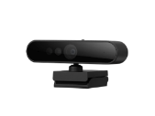 | 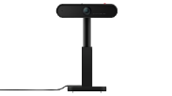 |  |  | 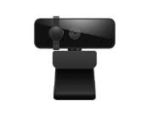
Familie | Lenovo FHD Webcam | Lenovo QHD Webcam | Lenovo 4K Pro Webcam | Lenovo Performance FHD Webcam | ThinkVision MC50 Monitor WebCam | ThinkVision MC60 Monitor Webcam | ThinkVision MC60 (S) Monitor Webcam | Lenovo Essential FHD Webcam Gen 2
Partnummer | 4XC1Q44952 | 4XC1Q25245 | 4XC1Q25246 | 4XC1D66055 | 4XC1D66056 | 4XC1J05150 | 4XC1K97399 | 4XC1S15018
Datenblatt | Datenblatt | Datenblatt | Datenblatt | Datenblatt | Datenblatt | Datenblatt | Datenblatt | Datenblatt
UVP (exkl. USt.) | 79.00 € | 109.00 € | 199.00 € | 61.00 € | 64.00 € | 83.00 € | 83.00 € | 39.00 €
Capture Resolution | FHD (1920 x 1080) | 2K (2560*1440) | 4K (3840 x 2160) | FHD (1920 x 1080) | FHD (1920 x 1080) | FHD (1920 x 1080) | FHD (1920 x 1080) | 1080P30
Camera Pixel | 2 Megapixel | 4M pixels | 8M pixels | 2,8 μm x 2,8 μm | 2,8 μm x 2,8 μm | 2,8 μm x 2,8 μm | 2,8 μm x 2,8 μm | 1080P
Camera FOV | FOV 78° | FOV 90°/78°65° | FOV 90°/78°65° | DFOV 95° | DFOV 90° | dFOV 65°/78°/90° | dFOV 65°/78°/90° | FOV 85°
Power Input | 5V/1A | 5V/900mA | 5V/900mA | 5 V, 900 mA | 5 V / 150 mA | 5 V, 800 mA | 5 V, 800 mA | 5V/150mA
Shooting Angle |  |  |  | Schwenk- und Neigefunktion | Schwenk- und Neigefunktion | Neigen +/- 25° | Neigen +/- 25°
Video Coding | MJPEG YUY2 | MJPEG YUY2 | MJPEG YUY2 | MJPEG YUY2 | MJPEG YUY2 | MJPEG YUY2 | MJPEG YUY2 | MJPEG YUY2
Audio-Video Controls | Kamera-FOV Zoom | Camera FOV HDR Anti-flicker Zoom | Camera FOV HDR Anti-flicker Zoom | Aktivieren/deaktivieren von Video- und Mikrofonfunktionen via PC | Aktivieren/deaktivieren von Video- und Mikrofonfunktionen via PC | Mikrofone über seitliche Hardware-Steuertasten deaktivieren -Privater Modus : Alle Geräusche außerhalb des 60-Grad-Bereichs blockieren (ENC und Strahlformung) -Konferenzmodus: Nur ENC -Aus : Mikrofone elektrisch ausschalten. | Mikrofone werden über seitliche Steuertasten an der Hardware deaktiviert -Privater Modus: Herausfiltern aller Geräusche aus 60-Grad-Bereich (ENC + Beamforming) -Konferenzmodus: nur ENC -Aus: elektrisches Ausschalten der Mikrofone. | Camera FOV, Zoom
Display Compatibility | all | all | all | all | ThinkVision Gen 20 P & T - Serie | ThinkVision Gen 30 27" bis 32" P & T - Serie | ThinkVision Gen 30 24" und für größer/gleich 34" P & T - Serie Ausnahme: T24i-30
Connectivity | USB-A | USB-C | USB-C | mit Kabel | mit Kabel | Kabellos | Kabellos | Type-A
What’s in the Box | Lenovo FHD Webcam USB Cable Warranty Poster User Guide | QHD Webcam USB Converter USB Cable Warranty Poster User Guide | 4K Pro Webcam USB Converter USB Cable Warranty Poster User Guide | Lenovo Performance FHD-Webcam USB2.0 Typ-A-auf-Typ-C-Kabel (1,8 m) QSG Garantie | MC50 Bildschirm-Webcam Schlüssel Handbuch für den Schnelleinstieg Garantieunterlagen | MC60 Monitor-Webcam Schlüssel Handbuch für den Schnelleinstieg Garantieunterlagen
Warranty Type |  | CRU | CRU | CRU | CRU | CRU | CRU | CRU
Warranty Period | 3 Years | 3 Years | 3 Years | 1 Year | 3 Years | 3 Years | 3 Years | 1 Year
Predecessor | 0 | 0 | 0 | 0 | 0 | 0 | 0 | 4XC1B34802
Unit/Pallet Qty | 0 | 0 | 0 | #N/A | 1152 | #N/A | #N/A | 0
Overpack Carton Qty | 0 | 0 | 0 | #N/A | 48 | #N/A | #N/A | 0

Änderungen & Irrtümer vorbehalten.

Carry Cases
»
»
 | Backpacks » |  |  |  |  |  |  | Toploads » |  |  |  |  |  |  |  |  | Sleeve »
 | Best | Better |  |  | Good |  |  |  | Best |  |  |  | Better | Good
Options Portfolio |  |  | 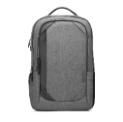 |  |  | 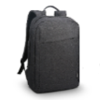 | 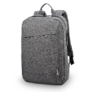 |  |  | 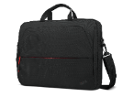 | 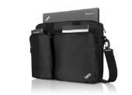 |  |  | 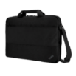 | 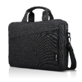 | 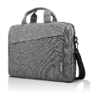 |  | 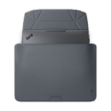 |  |  |  |  | 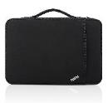 | 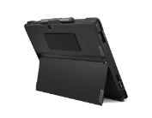
Familie | ThinkPad Professional 16-inch Backpack Gen 2 | ThinkPad Essential 16" Backpack (Eco) | Lenovo Business Casual 17-inch Backpack | ThinkPad Essential Plus Eco 15.6" Backpack | ThinkPad 15.6 Basic Backpack | Lenovo 16-inch Laptop Backpack B210 Black (ECO) | Lenovo 15.6-inch Laptop Casual Backpack B210 Grey | ThinkPad Professional 16-inch Topload Gen 2 | ThinkPad Professional 14-inch Topload Gen 2 | ThinkPad Essential 16" Topload (Eco) | ThinkPad 3-In-1 Case | ThinkPad Essential Plus Eco 15.6" Topload | ThinkPad 13/14-inch Essential Topload (Eco) | Lenovo 15.6" Basic Topload | Lenovo 16-inch Laptop Topload T210 Black (ECO) | Lenovo 15.6-inch Laptop Casual Topload T210 Grey | Lenovo Origami 14" X9 Sleeve | Lenovo Origami 15.3" X9 Sleeve | ThinkPad Professional Sleeve 14" | ThinkPad 12” Sleeve | ThinkPad 13” Sleeve | ThinkPad 14” Sleeve | ThinkPad 15” Sleeve | ThinkPad X12 Tablet Protective Case
Partnummer | 4X41M69794 | 4X41C12468 | 4X40X54260 | 4X41A30364 | 4X40K09936 | 4X40T84059 | 4X40T84058 | 4X41M69795 | 4X41M69796 | 4X41C12469 | 4X40H57287 | 4X41A30365 | 4X41D97727 | 4X40Y95214 | 4X40T84061 | 4X40T84060 | 4X41R83942 | 4X41R83943 | 4X41L51716 | 4X40N18007 | 4X40N18008 | 4X40N18009 | 4X40N18010 | 4X41A08251
Datenblatt | Datenblatt | Datenblatt | Datenblatt | Datenblatt | Datenblatt | Datenblatt | Datenblatt | Datenblatt | Datenblatt | Datenblatt | Datenblatt | Datenblatt | Datenblatt | Datenblatt | Datenblatt | Datenblatt | Datenblatt | Datenblatt | Datenblatt | Datenblatt | Datenblatt | Datenblatt | Datenblatt | Datenblatt
UVP (exkl. USt.) | 84.00 € | 36.00 € | 59.00 € | 51.00 € | 21.00 € | 20.00 € | 20.00 € | 64.00 € | 54.00 € | 31.00 € | 35.00 € | 46.00 € | 26.00 € | 16.00 € | 19.00 € | 19.00 € | 49.00 € | 49.00 € | 30.00 € | 21.00 € | 25.00 € | 26.00 € | 26.00 € | 41.00 €
Special/Added Features | Eine RFID-Tasche Reservierter Ladeanschluss in der oberen rechten Ecke im Hauptfach Ein Einschubfach im PC-Fach für kleinere Geräte mit einer Größe von bis zu 14" Plastiktüte aus 70% Kunststoffabfällen aus Gewässern |  | Ladeanschluss separates gepolstertes Laptopfach unterteiltes Fach für wichtiges Zubehör Seitentasche mit Reißverschluss diebstahlsichere Tasche Rückengurt |  |  |  |  | Eine RFID-Tasche Reservierter Ladeanschluss in der oberen rechten Ecke im Hauptfach Plastiktüte aus 70% Kunststoffabfällen aus Gewässern | Eine RFID-Tasche Plastiktüte aus 70% Kunststoffabfällen aus Gewässern
What’s in the Box | Notebookrucksack Anhängeetikett Garantieunterlagen | Notebookrucksack Garantiekarte | Lenovo Business Casual 43,2 cm (17") Rucksack für Laptops Garantieerklärung Anhängeetikett | ThinkPad Essential Plus 15,6" Notebookrucksack Garantieunterlagen Trocknungsmittel | ThinkPad 15.6-inch Basic Backpack Warranty poster Dryer | Lenovo 15.6" Laptop Casual Backpack B210 Warranty statement Hangtag | Lenovo 15.6" Laptop Casual Backpack B210 Warranty statement Hangtag | Topload-Notebooktasche Anhängeetikett Garantieunterlagen | Topload-Notebooktasche Anhängeetikett Garantieunterlagen | Topload-Notebooktasche Garantiekarte | ThinkPad 3-in-1 Case Warranty poster Dryer | ThinkPad Essential Plus 15,6" Notebookrucksack Garantieunterlagen Trocknungsmittel | Topload-Notebooktasche Garantiekarte | Rucksack Garantiekarte Polyäthylen-Beutel | Lenovo 15.6" Laptop Casual Toploader T210 Warranty statement Hangtag | Lenovo 15.6" Laptop Casual Toploader T210 Warranty statement Hangtag | Origami 14" / 15" X9 Sleeve Belly Band PE Bag Warranty Poster User Guide | Origami 14" / 15" X9 Sleeve Belly Band PE Bag Warranty Poster User Guide | Hülle Garantieunterlagen | ThinkPad 12-inch Sleeve Warranty poster Dryer | ThinkPad 13-inch Sleeve Warranty poster Dryer | ThinkPad 14-inch Sleeve Warranty poster Dryer | ThinkPad 15-inch Sleeve Warranty poster Dryer | Abnehmbare Schutzhülle für ThinkPad X12 Garantieunterlagen Trocknungsmittel
Warranty Type | Garantie verwaltet von Targus im Auftrag von Lenovo. Weitere Informationen unter Targus.com/support | Garantie verwaltet von Targus im Auftrag von Lenovo. Weitere Informationen unter Targus.com/support | Garantie verwaltet von Targus im Auftrag von Lenovo. Weitere Informationen unter Targus.com/support | Garantie verwaltet von Targus im Auftrag von Lenovo. Weitere Informationen unter Targus.com/support | Garantie verwaltet von Targus im Auftrag von Lenovo. Weitere Informationen unter Targus.com/support | Garantie verwaltet von Targus im Auftrag von Lenovo. Weitere Informationen unter Targus.com/support | Garantie verwaltet von Targus im Auftrag von Lenovo. Weitere Informationen unter Targus.com/support | Garantie verwaltet von Targus im Auftrag von Lenovo. Weitere Informationen unter Targus.com/support | Garantie verwaltet von Targus im Auftrag von Lenovo. Weitere Informationen unter Targus.com/support | Garantie verwaltet von Targus im Auftrag von Lenovo. Weitere Informationen unter Targus.com/support | Garantie verwaltet von Targus im Auftrag von Lenovo. Weitere Informationen unter Targus.com/support | Garantie verwaltet von Targus im Auftrag von Lenovo. Weitere Informationen unter Targus.com/support | Garantie verwaltet von Targus im Auftrag von Lenovo. Weitere Informationen unter Targus.com/support | Garantie verwaltet von Targus im Auftrag von Lenovo. Weitere Informationen unter Targus.com/support | Garantie verwaltet von Targus im Auftrag von Lenovo. Weitere Informationen unter Targus.com/support | Garantie verwaltet von Targus im Auftrag von Lenovo. Weitere Informationen unter Targus.com/support |  |  | Garantie verwaltet von Targus im Auftrag von Lenovo. Weitere Informationen unter Targus.com/support | Garantie verwaltet von Targus im Auftrag von Lenovo. Weitere Informationen unter Targus.com/support | Garantie verwaltet von Targus im Auftrag von Lenovo. Weitere Informationen unter Targus.com/support | Garantie verwaltet von Targus im Auftrag von Lenovo. Weitere Informationen unter Targus.com/support | Garantie verwaltet von Targus im Auftrag von Lenovo. Weitere Informationen unter Targus.com/support | Garantie verwaltet von Targus im Auftrag von Lenovo. Weitere Informationen unter Targus.com/support
Warranty Period | Eingeschränkte lebenslange Garantie | Eingeschränkte lebenslange Garantie | Eingeschränkte lebenslange Garantie | Eingeschränkte lebenslange Garantie | Eingeschränkte lebenslange Garantie | Eingeschränkte lebenslange Garantie | Eingeschränkte lebenslange Garantie | Eingeschränkte lebenslange Garantie | Eingeschränkte lebenslange Garantie | Eingeschränkte lebenslange Garantie | Eingeschränkte lebenslange Garantie | Eingeschränkte lebenslange Garantie | Eingeschränkte lebenslange Garantie | Eingeschränkte lebenslange Garantie | 1 Year | 1 Year | 1 Year | 1 Year
Predecessor | 0 | 0 | 0 | 0 | 0 | 0 | 0 | 0 | 0 | 0 | 0 | 0 | 0 | 0 | 0 | 0 | 0 | 0 | 0 | 0 | 0 | 0 | 0 | 0
Unit/Pallet Qty | 80 | #N/A | 80 | #N/A | 360 | 300 | 300 | 120 | 144 | #N/A | 240 | #N/A | 360 | 288 | 300 | 300 | 0 | 0 | #N/A | 630 | 630 | 500 | 400 | #N/A
Overpack Carton Qty | 4 | #N/A | 5 | #N/A | 10 | 10 | 10 | 5 | 6 | #N/A | 5 | #N/A | 10 | 12 | 10 | 10 | 0 | 0 | #N/A | 10 | 10 | 10 | 10 | #N/A

Änderungen & Irrtümer vorbehalten.

Input Device
»
»
 | Combo » |  |  |  |  |  | Keyboards » |  |  |  |  |  | Mice » |  |  |  |  |  |  |  |  |  |  |  | Pen »
 | Best | Better | Good |  |  |  | Best |  |  |  | Better | Good | NEW |  | Good |  | Best | Better
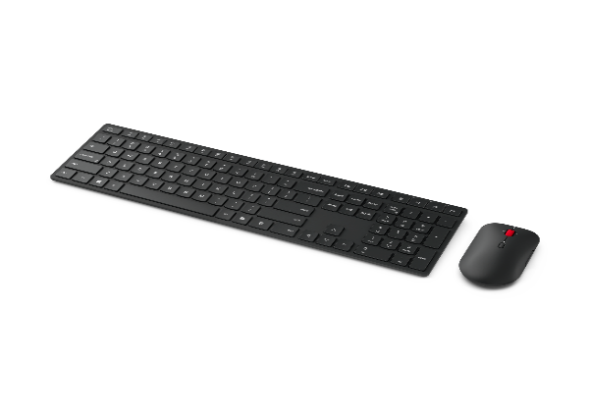 Options Portfolio |  | 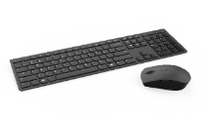 | 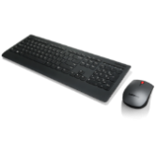 |  | 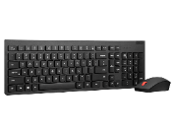 | 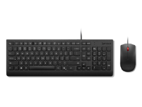 | 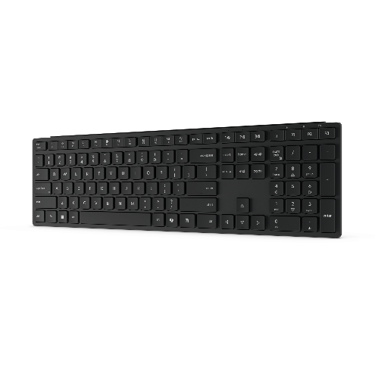 | 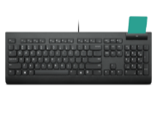 | 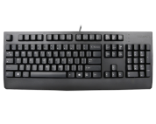
Familie | Lenovo Wireless Multi-Mode Pro Combo Keyboard and Mouse 6000 - German | Lenovo Professional Wireless Rechargeable Keyboard and Mouse Combo AI - German | Lenovo Professional Wireless Keyboard and Mouse Combo - German | Lenovo Essential Wireless Keyboard and Mouse Combo Gen1 - German | Lenovo Essential Wireless Combo Keyboard and Mouse Gen2 AI - German | Lenovo Essential Wired Keyboard and Mouse Combo AI German | Lenovo Wireless Multi-Mode Pro Keyboard 6000 - German | Lenovo Smartcard Wired Keyboard II AI - German | Lenovo Preferred Pro II USB AI - German | Lenovo Essential Wired Keyboard AI German | Lenovo Professional Wireless Rechargeable Keyboard AI - German | Lenovo Professional Wireless Keyboard - German | Lenovo Multi-device Wireless Mouse (X9 Edition) | ThinkPad USB-C Wired Compact Mouse | Lenovo Essential USB Mouse | Lenovo Go Wireless Vertical Mouse | Lenovo Go USB-C Wireless Mouse | ThinkPad USB-C Wireless Compact Mouse | Lenovo Professional Wireless Laser Mouse | Lenovo Essential Compact Wireless Mouse | ThinkPad Essential Wireless Mouse | Lenovo Professional Bluetooth Rechargeable Mouse | ThinkPad Bluetooth Silent Mouse | ThinkBook Bluetooth Silent Mouse | Lenovo Digital Pen 2 | Lenovo Slim Pen (Magnetic) | Lenovo Precision Pen 2 | ThinkPad Pen Pro-10 for X1 Yoga Gen 6
Partnummer | 4X31S04824 | 4X31R64328 | 4X30H56809 | 4X30M39472 | 4X31R64467 | 4X31R64414 | 4Y41S04673 | 4Y41R64701 | 4Y41R64596 | 4Y41R64647 | 4Y41R64517 | 4X30H56854 | 4Y51R29290 | 4Y51D20850 | 4Y50R20863 | 4Y51C33792 | 4Y51C21216 | 4Y51D20848 | 4X30H56886 | 4Y50R20864 | 4X30M56887 | 4Y51J62544 | 4Y50X88822 | 4Y50X88824 | 4X81H95633 | 4X81P44052 | 4X81H95637 | 4X81C96610
Datenblatt | Datenblatt | Datenblatt | Datenblatt | Datenblatt | Datenblatt | Datenblatt | Datenblatt | Datenblatt | Datenblatt | Datenblatt | Datenblatt | Datenblatt | Datenblatt | Datenblatt | Datenblatt | Datenblatt | Datenblatt | Datenblatt | Datenblatt | Datenblatt | Datenblatt | Datenblatt | Datenblatt | Datenblatt | Datenblatt | Datenblatt | Datenblatt | Datenblatt
UVP (exkl. USt.) | 48.00 € | 90.00 € | 69.00 € | 34.00 € | 46.00 € | 31.00 € | 34.00 € | 53.00 € | 31.00 € | 24.00 € | 70.00 € | 48.00 € | 49.00 € | 15.00 € | 10.00 € | 54.00 € | 48.00 € | 25.00 € | 28.00 € | 16.00 € | 18.00 € | 30.00 € | 28.00 € | 28.00 € | 31.00 € | 48.00 € | 53.00 € | 36.00 €
Replacement Dongle |  | 4XH1D20851 (USB-A) 4XH1D20852 (USB-C) | Lenovo 2.4G Wireless USB Receiver (4XH0R55468) |  |  |  |  |  |  |  | 4XH1D20851 (USB-A) 4XH1D20852 (USB-C) | Lenovo 2.4G Wireless USB Receiver (4XH0R55468) |  |  |  |  |  |  | Lenovo 2.4G Wireless USB Receiver (4XH0R55468)
What’s in the Box |  | Lenovo Professional wiederaufladbare Kombi Lenovo USB-A-Empfänger für Unified Pairing USB-A-zu-USB-C-Ladekabel Garantiedokument Handbuch für den Schnelleinstieg | Lenovo Professional Wireless Laser Mouse Lenovo Professional Wireless Keyboard 1 Nano USB receiver 4 AA batteries Set-up and information poster | Lenovo Essential Wireless Mouse Gen 2 Lenovo Essential Wireless Keyboard Gen 2 1 x Nano USB Receiver 1 x AAA Battery 1 x AA Battery Set-up and Information Poster | Lenovo Essential Wireless Mouse Gen 2 Lenovo Essential Wireless Keyboard Gen 2 1 x Nano USB Receiver 1 x AAA Battery 1 x AA Battery Set-up and Information Poster | Lenovo Essential Kabelgebundene Tastatur Lenovo Essential Kabelgebundene Maus Dokumente | Lenovo USB-A-Empfänger für Unified Pairing Lenovo Wireless Multi-Mode Pro Tastatur 6000 1,5 V, 2 x AAA Garantieunterlagen Spezifische Unterlagen | Lenovo USB-Tastatur mit Chipkartenleser, Dokumente und Unterlagen | Lenovo Preferred Pro II USB Keyboard Set-up and information poster | Lenovo Essential USB-Tastatur | Lenovo Professional wiederaufladbare Funktastatur Lenovo USB-A-Empfänger für Unified Pairing Garantieunterlagen und Setup-/Installationsanleitung | Lenovo Professional Wireless Keyboard Nano USB Receiver 2 AA batteries Set-up and information poster | Lenovo Wireless Multi-Device Mouse Lenovo USB-C Receiver USB-C to USB-C Charging Cable Warranty Document Quick Start Manual | ThinkPad USB-C Kabelgebundene Kompaktmaus Dokument zu Produkt- und Garantiebedingungen | Lenovo Fingerprint Biometric USB Mouse Set-up and information poster | Lenovo Go vertikale Funkmaus Lenovo Go USB-A-Empfänger für Unified Pairing 1 x AA-Batterie Dokument zu Produkt- und Garantiebedingungen | Lenovo Go USB-C Wireless Mouse Lenovo USB-C-Empfänger für Unified Pairing USB-A-zu-USB-C-Ladekabel Dokument zu Produkt- und Garantiebedingungen | ThinkPad USB-C kompakte, funkmaus Lenovo Go USB-C-Empfänger für Unified Pairing 1 x AA-Batterie Dokumente zu Produkt- und Garantiebedingungen | Lenovo Professional Wireless Laser Mouse Nano USB receiver 2 AA batteries Set-up and information poster Laser Safety Manual | Lenovo Essential Compact Wireless Mouse Nano USB receiver 1 AA battery Set-up and information poster | ThinkPad Essential Wireless Mouse Nano USB receiver 1 AA battery Set-up and information poster | Lenovo Professional Bluetooth-Maus, wiederaufladbar USB-A-zu-USB-C-Ladekabel Dokument zu Garantiebedingungen und Produktinformationen | Geräuschlose ThinkPad Bluetooth-Maus 1 x AA-Batterie Setup-/Installationsanleitung Garantieunterlagen | Geräuschlose ThinkBook Bluetooth-Maus 1 x AA-Batterie Setup-/Installationsanleitung Garantieunterlagen
Warranty Type |  | CRU | CRU | CRU | CRU | CRU |  |  | CRU | CRU | CRU | CRU |  | CRU | CRU | CRU | CRU | CRU | CRU |  |  | CRU | CRU | CRU
Warranty Period | 2 Years | 3 Years | 2 Years | 3 Years | 3 Years | 1 Year |  |  | 1 Year | 1 Year | 3 Years | 2 Years | 3 Years | 1 Year | 1 Year | 1 Year | 1 Year | 1 Year | 2 Year | 1 Year | 1 Year | 3 Years | 1 Year | 1 Year
Predecessor | 4X30H56809 | 4X31K03945 | 0 | 0 | 4X31N50722 | 4X30L79897 | 4X30H56854 | 4Y41B69372 | 4X30M86893 | 4Y41C68656 | 0 | 0 | 4Y51C21217 | 0 | 0 | 0 | 0 | 0 | 0 | 0 | 0 | 0 | 0 | 0 | 0 | 0 | 0 | 0
Unit/Pallet Qty | 0 | 0 | #N/A | 0 | 0 | 0 | 0 | 0 | 0 | 0 | 0 | 240 | 0 | 1440 | 1440 | 500 | 800 | #N/A | 1296 | #N/A | 1440 | #N/A | 1600 | 2000 | #N/A | #N/A | #N/A | #N/A
Overpack Carton Qty | 0 | 0 | #N/A | 0 | 0 | 0 | 0 | 0 | 0 | 0 | 0 | 10 | 0 | 60 | 40 | 25 | 20 | #N/A | 48 | #N/A | 12 | #N/A | 40 in 1 | 40 in 1 | #N/A | #N/A | #N/A | #N/A
 | NEW |  |  |  |  |  | NEW
Änderungen & Irrtümer vorbehalten.

Docking Portfolio
»
 | Docking »
 |  |  | NEW | NEW |  |  | NEW |  |  | NEW
Options Portfolio
Familie | ThinkPad Universal USB-C Dock - EU | ThinkPad Hybrid USB-C with USB-A Dock -EU | ThinkPad USB4 Smart Dock 5500 - 100W EU | ThinkPad USB4 Smart Dock 5500 - 135W EU | ThinkPad Universal USB-C Dock with 135W adapter - EU | ThinkPad Universal USB-C Smart Dock -EU | ThinkPad Thunderbolt 4 Smart Dock Gen2 7500 - EU | ThinkPad Universal Thunderbolt 4 Dock - EU/INA/VIE/ROK | ThinkPad Universal Thunderbolt 4 Smart Dock - EU | ThinkPad Thunderbolt 5 Smart Dock 7500 - EU | ThinkPad Thunderbolt 4 Dock Workstation Dock - EU/INA/VIE/ROK | Lenovo GaN Powered X9 Travel Dock - EU | Lenovo USB-C Slim Travel Dock | Lenovo USB-C Dual Display Travel Dock w/o Adapter | Lenovo USB-C Dual Display Travel Dock with 100W Adapter_EU
Partnummer | 40AY0090EU | 40AF0135EU | 40BC0100EU | 40BC0135EU | 40AY0135EU | 40B20135EU | 40BE0135EU | 40B00135EU | 40B10135EU | 40BA0265EU | 40B00300EU | 40BD0065EU | 4X11N40212 | 40B90000WW | 40B90100EU
Datenblatt | Datenblatt | Datenblatt | Datenblatt | Datenblatt | Datenblatt | Datenblatt | Datenblatt | Datenblatt | Datenblatt | Datenblatt | Datenblatt | Datenblatt | Datenblatt | Datenblatt | Datenblatt
UVP (exkl. USt.) | 176.00 € | 231.00 € | 209.00 € | 229.00 € | 202.00 € | 281.00 € | 269.00 € | 300.00 € | 356.00 € | 375.00 € | 375.00 € | 90.00 € | 63.00 € | 88.00 € | 124.00 €
USB Ports | 3x USB 3.2 Gen2 2x USB 2.0 1x USB-C | 3x USB 3.1 Gen 2 (10Gbps, 1 always-on) 2x USB 2.0 1x USB-C (Data, 5V/3A power) | 2 x USB-A 3.2 Gen 2² (1 x AOU, 12W) 1 x USB-C¹ 3.2 Gen 2² (AOU, 7.5W) 2 x USB-A 3.2 Gen 2² (10W) 1 x USB-C¹ 3.2 Gen 2² (Full-Function, 7.5W | 2 x USB-A 3.2 Gen 2² (1 x AOU, 12W) 1 x USB-C¹ 3.2 Gen 2² (AOU, 7.5W) 2 x USB-A 3.2 Gen 2² (10W) 1 x USB-C¹ 3.2 Gen 2² (Full-Function, 7.5W | 3 x USB-A 3.2 Gen 2 2 x USB 2.0 1 x USB-C 3.2 Gen 2 | 3 x USB-A 3.2 Gen 2 2 x USB-A 2.0 1 x USB-C 3.2 Gen 2 | 2 x USB-A 3.2 Gen 2³ (2 x AOU, 12W) 2 x USB-C¹ 3.2 Gen 2³ (1 x AOU, 15W) 2 x USB-A 3.2 Gen 2³ (5W) 1 x Thunderbolt™ 4¹ (Full-Function, 15W | 4x USB-A 3.2 Gen 2 (1 Always-on) 1x USB-C 3.2 Gen 2 | 4 x USB 3.2 Gen 2 (1 Always-on) 1 x USB-C 3.2 Gen 2 | 3 x USB-A 3.2 Gen 23 (1 x AOU, 12W, 2 x 5W) 2 x USB-C¹ 3.2 Gen 23 (2 x AOU, 15W) 2 x Thunderbolt™ 5¹ (80/120 Gbps, 2 x 15W | 4x USB-A 3.2 Gen 2 (1 Always-on) 1x USB-C 3.2 Gen 2 | 1 x USB-C Gen 2* (10 Gbps, 60W Max) 1 x USB-C Gen 2* (10 Gbps, 7.5W Max) 1 x USB-A 3.0* (4.5W Max) | 2 x USB-A 3.2 Gen 2² 10 Gbps; 7.5W 3 x USB-C 3.2 Gen 2 10 Gbps; 7.5W (1 x Power Only) | 1 x USB-A 3.2 Gen 2¹ (10 Gbps) 2 x USB-C 3.2 Gen 2 (10 Gbps) (1 x always-on charging, 5V/2.4A) 1 x USB-C (Power Only) | 1 x USB-A 10 Gbit/s 2 x USB-C, 10 Gbit/s (1 x AOU, max. 12 W)
Video Ports | 2x Display Port 1x HDMI Anschluss | 2x Display Port 1.2 2x HDMI | 2 x DP 1.4 1 x HDMI 2.1 1 x USB-C¹ 3.2 Gen 2² Full-Function DP 1.4 | 2 x DP 1.4 1 x HDMI 2.1 1 x USB-C¹ 3.2 Gen 2² Full-Function DP 1.4 | 2 x Display Port 1 x HDMI Port | 2 x DisplayPort 1 x HDMI-Anschluss | 2 x DP 1.4 1 x HDMI 2.1 1 x Thunderbolt™ 4¹ Full-Function | 1x HDMI 2.1 2x DisplayPort 1.4 | 1 x HDMI 2.1 2 x DisplayPort 1.4 | 2 x DP 2.1 1 x HDMI 2.1 2 x Thunderbolt™ 5¹ Downstream Video Port | 1x HDMI 2.1 2x DisplayPort 1.4 | HDMI 2.1 TMDS 4K @ 60 Hz | 1 x HDMI 2.1 | 1 x DP 1.4 1 x HDMI 2.1 | 1 x HDMI 2.1 1 x DisplayPort 1.4
Audio Ports | 1x Audio-Kombianschluss | 1x 3.5 mm Stereo/Mic Combo Par |  |  | 1 x Combo Audio Jack |  |  | 1x 3.5 mm Audio-Kombianschluss | 1x 3.5 mm Audio-Kombianschluss |  | 1x 3.5 mm Audio-Kombianschluss
Ethernet | 1x Gigabit-Ethernet | 1x Gigabit-Ethernet | RJ45, 1 Gbps Support WOL, PXE Boot, MAC address pass-through on ThinkPad Notebook | RJ45, 1 Gbps Support WOL, PXE Boot, MAC address pass-through on ThinkPad Notebook |  | 1x Gigabit-Ethernet | RJ45, 2.5 Gbps Support WOL, PXE Boot, MAC address pass-through on ThinkPad Notebooks | 1x Gigabit-Ethernet | 1x Gigabit-Ethernet | RJ45, 2.5 Gbps Support WOL, PXE Boot, MAC address pass-through on ThinkPad Notebooks | 1x Gigabit-Ethernet |  |  | 1 x Gigabit-Ethernet | 1 x Gigabit-Ethernet
Max Number of External Monitors | 3 | 2 |  |  | 3 | 3 |  | 4 | 4 |  | 4 | 1 | 1 | 2 | 2
Resolution | up to 3x 4K @ 60 Hz | DisplayPort: 3840 x 2160 @ 60 Hz HDMI: 3840 x 2160 @ 60 Hz Bundle DisplayPort 1 & DisplayPort 2 to the monitor: 5120 x 2880 @ 60 Hz "Maximum resolution" refers to what can be supported by the dock. Actual resolution will vary by laptop. | 1 x 8K³ @ 60Hz 2 x 4K³ @ 144Hz 4 x 4K³ @ 60Hz | 1 x 8K³ @ 60Hz 2 x 4K³ @ 144Hz 4 x 4K³ @ 60Hz | 2 x 3840x2160 @60Hz 1 x 3840x2160 @30Hz | 2 x 3840 x 2160 bei 60 Hz 1 x 3840 x 2160 bei 30 Hz | 1 x 8K² @ 60Hz 2 x 4K² @ 144Hz 4 x 4K² @ 60Hz | 1 x 8K 30 Hz via HDMI 2.1 4 x 4K, 60 Hz | 1 x 8K 30 Hz via HDMI 2.1 4 x 4K, 60 Hz | 3 x 8K² @ 60Hz + 1 x 4K² @ 60Hz or 2 x 4K² @ 240Hz + 2 x 4K² @ 120H | 1 x 8K 30 Hz via HDMI 2.1 4 x 4K, 60 Hz | 1 x 3840 x 2160 @60Hz | 3840 x 2160 bei 60Hz | Dual 4K @ 60 Hz² | 2 x 3840 x 2160 bei 60 Hz
What’s in the Box | ThinkPad Universal USB-C Dock 90W Power Adapter Power Cord USB-C Cable Document | Hybrid Dock USB-C Cable (with USB-C to USB-A Dongle) 135W AC Adapter Power Cord Poster | Smart Dock with Integrated 1 m USB4 Cable 100W Power Adapter User Guide & Warrant | Smart Dock with Integrated 1 m USB4 Cable 135W Power Adapter User Guide & Warrant | ThinkPad Universal USB-C Dock 135W AC Power Adapter Power Cord User Guide 1m USB-C Cable | ThinkPad Universal USB-C Dock 90 W-Netzteil Netzkabel Unterlagen Kabel | Smart Dock with Integrated 1 m Thunderbolt™ 4 Cable 135W Power Adapter User Guide & Warranty | ThinkPad Universal TBT 4 Dock 135 W-Netzteil Netzkabel Setup-/Installationsanleitung und Garantieunterlagen Standard-TBT 4-Kabel | ThinkPad TBT 4 Smart Dock 135 W-Netzteil Netzkabel Setup-/Installationsanleitung und Garantieunterlagen Standard-TBT 4-Kabel | Smart Dock with Integrated 1 m Thunderbolt™ 5 Cable 265W Power Adapter User Guide & Warranty | ThinkPad Universal TBT 4 Dock 300-W-Netzteil Netzkabel Setup-/Installationsanleitung und Garantieunterlagen, Thunderbolt 4 Split-Kabel (0,7 m) | Lenovo X9 Charging GaN Dock 50 cm USB-C to USB-C Cable 1.5 m AC Power Cord Holder Warranty Document Quick Start Manual Travel Pouch for Managing Cable and Cord | Lenovo USB-C Slim Travel Dock User Guide | 1 x Lenovo USB-C-Reisedock für zwei Displays 1 x Setup-/Installationsanleitung 1 x Garantieunterlagen | 1 x Lenovo USB-C-Reisedock für zwei Displays 1 x 100 W-Netzteil 1 x Netzkabel 1 x Setup-/Installationsanleitung 1 x Garantieunterlagen
Supported OS | Windows 10 and above | Windows 10, Windows 11, macOS 13.0 | Windows 10 and Above macOS Sequoia macOS Sonoma | Windows 10 and Above macOS Sequoia macOS Sonoma | Os Independent | Windows 10 and above | Windows 10 and Above macOS Sequoia macOS Sonoma | Windows 10 and above | Windows 10 and above | Windows 10 and Above macOS Sequoia macOS Sonoma | Windows 10 and above MacOS Linux | Windows 10, Windows 11 | OS Independent | Windows 10, Windows 11 | Win 10, Win 11
Warranty Type | CRU | CRU |  |  | CRU | CRU |  | CRU | CRU |  | CRU | CRU | CRU | CRU | CRU
Warranty Period | 3 Years | 3 Years | 3 Years | 3 Years | 3 Years | 3 Years | 3 Years | 3 Years | 3 Years | 3 Years | 3 Years | 3 Years | 3 Years | 3 Years | 3 Years
Predecessor | 0 | 0 | 0 | 40AY0135EU / 40B20135EU | 0 | 0 | 40B00135EU / 40B10135EU | 0 | 0 | 40B00300EU | 0 | 0 | 0 | 0 | 0
Unit/Pallet Qty | 0 | 240 | 0 | 0 | 0 | 336 | 0 | 216 | 216 | 0 | 144 | 0 | 1500 | 3024 | 720
Overpack Carton Qty | 0 | 10 | 0 | 0 | 0 | 14 | 0 | 8 | 8 | 0 | 6 | 0 | 50 | 54 | 12

Änderungen & Irrtümer vorbehalten.

Power
»
 | Adapter »
 | NEW | NEW
Options Portfolio
Familie | Lenovo GaN Nano 65W Adapter -EU | Lenovo Dual USB-C 65W GaN Charger Black - EU | Lenovo 65W Standard AC Adapter (USB Type-C) EU | Lenovo 65W USB-C Wall Adapter - EU | ThinkPad Slim 65W AC Adapter (USB-C) - EU/INA/VIE/ROK | ThinkPad 90W AC Adapter (slim-tip) - EU1/Saudi Arabia/Indonesia | ThinkPad 135W AC Adapter (USB-C) - EU | ThinkPad 135W AC Adapter (Slim tip) - EU1 Countries/Indonesia/Vitenam | Lenovo 65W USB-C Wall Adapter - EU | ThinkPad Slim 170W AC Adapter (Slim-tip) - EU/INA/VIE/ROK | 65W USB-C DC Travel Adapter | Lenovo 100W USB-C AC Adapter - EU | ThinkPad Slim 230W AC Adapter (Slim-tip) - EU/INA/VIE/ROK | ThinkPad Slim 135W AC Adapter (Slim tip) EU | Lenovo 65W USB-C AC Travel Adapter - WW | Lenovo 45W Standard AC Adapter (USB Type-C) EU | ThinkCentre 135W AC Adapter (slim tip) - EU/Korea
Partnummer | 40AWGN65EU | 40AW065BEU | 4X20M26272 | 4X21L54610 | 4X20V24678 | 0B46998 | 4X21H27804 | 4X20E50562 | 4X21L54610 | 4X20S56701 | 40AK0065WW | 4X21M37469 | 4X20S56717 | 4X20Q88543 | 40AW0065WW | 4X20M26256 | 4X20S56685
Datenblatt | Datenblatt | Datenblatt | Datenblatt | Datenblatt | Datenblatt | Datenblatt | Datenblatt | Datenblatt | Datenblatt | Datenblatt | Datenblatt | Datenblatt | Datenblatt | Datenblatt | Datenblatt | Datenblatt | Datenblatt
UVP (exkl. USt.) | 49.00 € | 51.00 € | 35.00 € | 31.00 € | 41.00 € | 51.00 € | 69.00 € | 94.00 € | 31.00 € | 66.00 € | 50.00 € | 48.00 € | 99.00 € | 71.00 € | 74.00 € | 30.00 € | 53.00 €
Warranty Type | CRU | CRU |  | CRU | CRU |  | CRU | CRU |  | CRU | CRU |  | CRU | CRU |  | CRU | CRU
Warranty Period | 3 Years | 3 Years |  | 3 Years | 3 Years |  | 3 Years | 3 Years |  | 3 Years | 3 Years |  | 3 Years | 3 Years |  | 3 Years | 3 Years
Predecessor | 40AW0065EU | 0 | 0 | 0 | 0 | 0 | 0 | 0 | 0 | 0 | 0 | 0 | 0 | 0 | 0 | 0 | 0
Unit/Pallet Qty | 0 | 0 | 720 | #N/A | 720 | 720 | #N/A | 360 | #N/A | 360 | 1080 | #N/A | 360 | 720 | 480 | 720 | #N/A
Overpack Carton Qty | 0 | 0 | 12 | #N/A | 12 in 1 | 12 | #N/A | 12 | #N/A | 12 in 1 | 36 | #N/A | 12 in 1 | 12 | 24 | 12 | #N/A

Änderungen & Irrtümer vorbehalten.

Others
»
 | Presenter » |  | Cable » |  |  |  |  |  |  |  | Privacy Filter » |  |  |  |  |  |  |  |  |  |  |  |  |  |  |  |  | Powerbanks » |  | Tiny » |  |  |  |  |  |  |  | Dongle »
 | NEW | NEW |  |  |  |  |  |  |  |  |  |  |  |  |  |  |  | Adapter »
Options Portfolio
Familie | Lenovo Laser Rechargeable Presentation Remote | Lenovo Portable Rechargeable Presentation Remote | Lenovo USB-C to USB-C Cable 1m | Lenovo USB-C to USB-C Cable 2m | Lenovo Thunderbolt 4 Cable (40Gbps - 0.7m) | Lenovo Hybrid USB-C with USB-A Cable | ThinkPad Thunderbolt 4 WorkStation Dock Split Cable | Lenovo HDMI to HDMI Cable | Lenovo DisplayPort to DisplayPort Cable | Lenovo HDMI to HDMI Cable | Lenovo 14-inch Bright Screen Privacy Filter for X1 Yoga Gen6 from 3M | Lenovo 16-inch Bright Screen Privacy Filter for P16/T16 from 3M | 14.0W Privacy Filter from Lenovo by 3M | Lenovo 16-inch Bright Screen Privacy Filter for ThinkBook 16 Gen4 from 3M | Lenovo 14-inch Bright Screen Privacy Filter for X1 Carbon Gen9 from 3M | Lenovo 13.3-inch Bright Screen Privacy Filter for X13 Gen2 from 3M | Lenovo 13.3-inch Bright Screen Privacy Filter for X13 Yoga Gen4 from 3M | Lenovo HDMI to VGA Adapter | Lenovo USB-C to Ethernet Adapter | Lenovo USB-C to HDMI 2.0b Adapter | Lenovo USB-C to USB-A Adapter | USB-C to VGA Adapter | Lenovo DP to HDMI2.0b Cable Adapter | Lenovo USB-C 2.5G Ethernet Adapter | Lenovo USB-C to DisplayPort Adapter | Lenovo USB-C to 4 Ports USB-A Hub | ThinkPad USB3.0 to Ethernet Adapter | Lenovo Go USB-C Mobile Power Bank (10000mAh + Qi Wireless) | Lenovo Go USB-C Laptop Power Bank (20000mAh) | ThinkCentre Tiny VESA Mount II | ThinkCentre Tiny Power Cage II | ThinkCentre Tiny VI Vertical Stand | ThinkCentre Tiny Sandwich Kit II | ThinkCentre Tiny VI Dust Shield | ThinkCentre Tiny DP Expansion Card with BTB Connector | ThinkCentre Tiny COM Expansion Card with BTB Connector | ThinkCentre TIO Flex | Lenovo 2.4G Professional Combo/ Keyboard/ Mouse Wireless Usb Receiver
Partnummer | 4XW1S62315 | 4XW1S62316 | 4X90U90619 | 4X90Q59480 | 4X91K16968 | 4X90U90618 | 4X91K16970 | 0B47070 | 0A36537 | 0B47070 | 4XJ1M77972 | 4XJ1K79631 | 0A61769 | 4XJ1K79633 | 4XJ1M77973 | 4XJ1M77975 | 4XJ1K79629 | 0B47069 | 4X90S91831 | 4X90R61022 | 4X90Q59481 | 4X90M42956 | 4X90R61023 | 4X91H17795 | 4X90Q93303 | 4X90X21427 | 4X90S91830 | 40ALLG1WWW | 40ALLG2WWW | 4XF0N03161 | 4XH0N23158 | 4XF1A40559 | 4XH0N04098 | 4XF1A40558 | 4XH1K25075 | 4XH1K25073 | 4XF1K03170 | 4XH0R55468
Datenblatt | Datenblatt | Datenblatt | Datenblatt | Datenblatt | Datenblatt | Datenblatt | Datenblatt | Datenblatt | Datenblatt | Datenblatt | Datenblatt | Datenblatt | Datenblatt | Datenblatt | Datenblatt | Datenblatt | Datenblatt | Datenblatt | Datenblatt | Datenblatt | Datenblatt | Datenblatt | Datenblatt | Datenblatt | Datenblatt | Datenblatt | Datenblatt | Datenblatt | Datenblatt | Datenblatt | Datenblatt | Datenblatt | Datenblatt | Datenblatt | Datenblatt | Datenblatt | Datenblatt | Datenblatt
UVP (exkl. USt.) | 64.00 € | 29.00 € | 15.00 € | 30.00 € | 31.00 € | 24.00 € | 45.00 € | 15.00 € | 16.00 € | 15.00 € | 58.00 € | 76.00 € | 48.00 € | 78.00 € | 56.00 € | 51.00 € | 56.00 € | 21.00 € | 23.00 € | 24.00 € | 13.00 € | 24.00 € | 21.00 € | 29.00 € | 29.00 € | 29.00 € | 19.00 € | 76.00 € | 131.00 € | 25.00 € | 18.00 € | 11.00 € | 35.00 € | 11.00 € | 13.00 € | 11.00 € | 86.00 € | 5.00 €
Warranty Type
Warranty Period
Predecessor | 0 | 0 | 0 | 0 | 0 | 0 | 0 | 0 | 0 | 0 | 0 | 0 | 0 | 0 | 4XJ1D33268 | 0 | 0 | 0 | 0 | 0 | 0 | 0 | 0 | 0 | 0 | 0 | 0 | 0 | 0 | 0 | 0 | 0 | 0 | 0 | 0 | 0 | 0 | 0
Unit/Pallet Qty | 0 | 0 | 4480 | 48 | 2208 | 4480 | 1056 | 1920 | 2304 | 1920 | 2025 | #N/A | #N/A | #N/A | 2025 | 2025 | #N/A | 3200 | 2016 | 960 | 48 | #N/A | #N/A | #N/A | 3840 | 1500 | 3600 | 2000 | 360 | 96 | 648 | 648 | 96 | 3200 | 0 | #N/A | #N/A | #N/A
Overpack Carton Qty | 0 | 0 | 28 | 80 | 92 | 28 | 44 | 40 | 48 | 40 | 25 | #N/A | #N/A | #N/A | 25 | 25 | #N/A | 80 | 72 | 24 | 200 | #N/A | #N/A | #N/A | 80 | 50 | 150 | 10 | 10 | 12 | 12 | 12 | 12 | 20 | 0 | #N/A | #N/A | #N/A

Änderungen & Irrtümer vorbehalten.

